WZ203CS-3.0
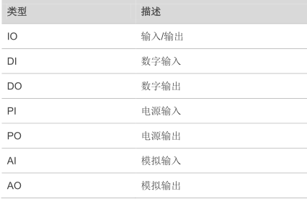
 | 管脚名 | I/O | 描述 | DC特性 | 备注 | 对应203c模块管脚号
j2 | SPI_MOSI |  | SPI主设备输出从设备输入 |  | 不用则悬空 | 60
 | SPI_CS |  | SPI片选 |  |  | 59
 | GND
 | 4V2
 | MICP | AI | 差分音频输入通道 | 1.2V~2.0V，1.5V | 不用则悬空 | 1
 | MICN |  |  |  |  | 2
 | SPKP | AO | 查分音频输出通道 |  | 1. 不用则悬空 2. 内部集成了 AB 类功放。 3. 支持语音和铃声输出 | 3
 | SPKN |  |  |  |  | 4
 | ADC | AI | 模数转换器接口 | 0-2.8V | 不用则悬空 | 6
 | SD_CMD | DO | SD 卡命令线 |  |  | 7
 | SD_CLK | DO | SD 卡时钟线 |  |  | 8
 | SD_DATA | IO | SD 卡数据线 |  |  | 9
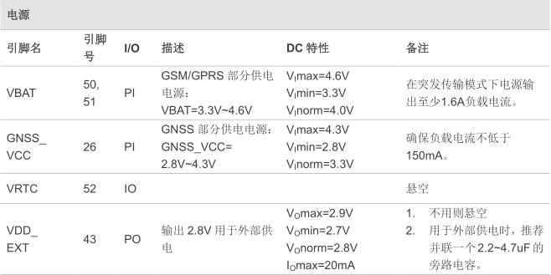
 | SIM2_CLK | DO | SIM2 卡时钟线 | V OL max=0.15×SIM_VDD V OH min=0.85×SIM_VDD | SIM 卡接口建议使用 TVS管进行 ESD 防护；SIM 卡座到模块最长布线不要超过 200mm。 | 10
 | SIM2_DATA | IO | SIM2 卡数据线 | V IL max=0.25×SIM_VDD V IH min=0.75×SIM_VDD V OL max=0.15×SIM_VDD V OH min=0.85×SIM_VDD |  | 11
 | SIM2_RST | DO | SIM 2卡复位线 | V OL max=0.15×SIM_VDD V OH min=0.85×SIM_VDD |  | 12
 | SIM2_VDD | PO | SIM2 卡供电电压 | 模块自动选择 1.8V或 3.0V |  | 13
 | GNSS_VCC | PI | GNSS 部分供电电源 | 2.8V-4.3V |  | 26
 | GND
j3 | SPI_SCK |  | SPI时钟 |  | 不用则悬空 | 62
 | SPI_MISO |  | SPI主设备输入从设备输出 |  |  | 61
 | GND
 | 5V
 | LOUDSPKP | AO | 差分音频输出通道 | 1.2V~2.0V，1.5V | 不用则悬空 支持语音和铃声输出 | 54
 | LOUDSPKN |  |  |  |  | 53
 | VRTC | IO |  |  | 悬空 | 52
 | NETLIGHT | DO | 网络状态指示 | V OH min= 0.85×VDD_EXT V OL max= 0.15×VDD_EXT | 不用则悬空 | 47
 | RTS | DI | DTE 请求发送数据 | V IL min=0V V IL max=0.25×VDD_EXT V IH min=0.75×VDD_EXT V IH max=VDD_EXT+0.2 V OH min=0.85×VDD_EXT V OL max=0.15×VDD_EXT |  | 39
 | CTS | DO | 清除发送 |  |  | 38
 | DTR | DI | DTE准备就绪 |  |  | 37
 | DCD | DO | 输出载波检测 |  |  | 36
 | RI | DO | 输出振铃提示 |  |  | 35
 | GND
 | TXD | DO | 发送数据 | 同RTS | 不用则悬空 | 34
 | RXD | DI | 接收数据 |  |  | 33
 | DBG_RXD | DI | 接收数据 |  |  | 30
 | DBG_TXD | DO | 发送数据 |  |  | 29

 | 详细了解请参考网盘资料ZF_203C_硬件设计手册_V1.2

